填寫說明
表4
★填寫說明： 一、請申請人填列本表橘色欄位：其餘欄位公式將自動計算權重，毋須填寫。 二、每1列僅呈現1篇論文期刊或專利競賽得獎證明。 三、請填列論文資料「被接受日期」（請勿填列發表日期），限填列114年8月1日起至115年7月31日間成果，同項成果請勿用於申請多於一年之獎勵。 四、本表之權重計算公式，於作者總數及作者序之計算皆排除指導教授。 五、加總權重計算說明：（本表加總權重計算方式係依據114學年度優秀本國研究生研究成果獎勵審查委員會決議提供試算參考，若研究成果同時符合多項獎勵標準，如論文發表同時獲獎，採擇優方式計算點數，不重覆採計；115學年度優秀本國研究生研究成果獎勵權重採計方式將依委員會複審決議為主）。 （一）論文期刊： 1.每篇國際期刊論文總點數為1，每篇國內期刊論文總點數為0.5，每篇具審查機制之國際研討會論文總點數口頭報告採計0.25點、海報報告採計0.125點。排除申請人指導教授後，第一作者相對權重為1、第二作者為0.5、第三作者則為0.25，以下類推。 2.一篇申請者作者序（排除指導教授）為3/5之國內期刊論文，申請人可獲0.5 * (0.25 / (1 + 0.5 + 0.25 + 0.125 + 0.0625)) ~ 0.0645點。如一篇作者序*3/5之國內期刊論文，因申請者為通訊作者，則可獲得0.5 * (1/(1 + 0.5 + 0.25 + 0.125 + 0.0625)) ~ 0.2581點，申請人須標示作者序及是否為通訊作者。 3.每篇論文以一位學生提出申請為限。 4.具審查制度之國際研討會論文（須檢附該研討會之報告形式，如：口頭報告或海報報告等文件）。 （二）專利、競賽得獎：依下列得獎類型及作者總數平均計算，如：國際競賽得獎特優採計1點，計3位作者，則採計為1/3=0.3點。 1.專利每項採計1點，須於在校期間取得方得採計。 2.國際競賽每項最高採計1點：特優採計1點、優等採計0.5點、佳作採計0.25點。德國If設計大獎採計1點。 3.國內競賽每項最高採計0.5點：特優及金獎採計0.5點。優等、續優、銀獎及銅獎採計0.25點。佳作採計0.125點。 4.競賽入圍或入選：不予採計點數。 5.國外證照每項採計0.5點。 六、論文、專利、競賽得獎證明等除指導教授外，以第一作者為原則或僅採計序位最佳學生。 七、「競賽得獎證明」須檢附該競賽之辦理規模（國內外、校際、校內等）、參賽及獲獎人數、獲獎名單、獎項類別及名次證明等文件。 八、本表填列完成後請以紙本送指導教授簽名。 九、申請學生及指導教授須分別確認所填附資料之正確性，並負學術及法律之責任。如資料有偽造、變造或假借等不實情事，除追回所發放款項外，並依本校相關規定議處。

★填寫範例
申請人 |  |  |  |  | 序號 | 論文期刊 |  |  |  |  |  |  |  | 專利競賽得獎 |  |  |  |  | 論文或期刊接受時間 （OOOO/OO/OO） （請勿填寫發表日期） | 接受時間之佐證資料 （論文或Email之jpg檔） （請於佐證資料上以螢光筆標記「接受時間」） | 作者序及作者數之 佐證資料（jpg檔） （請於佐證資料上螢光筆標記「學生、指導教授（v打勾）」） | 初審加總 權重總計 | 系（所） 初審結果
學院別 | 班級 | 學號 | 學生中文姓名及英文姓名 | 指導教授 中文姓名及 英文姓名 |  | 論文發表方式 (請下拉選單選取) | 論文題目 | 作者序 (扣除指導教授) | 作者數 (扣除指導教授) | 總點數 | 作者序點數 | 作者數點數 | 加總權重 (總點數*作者序點數/ 作者數點數) | 得獎類型 (請下拉選單選取) | 專利/競賽名稱 | 作者總數 | 總點數 | 加總權重 （總點數/ 作者總數）
工程學院 | 材料碩二 | 111788001 | 莊秉叡 Bing-RueI Chuang | 鍾明桉 Ming-An Chung | (範例) 1 | 國內學術期刊論文 | Antipodal Vivaldi Antenna for On-chip Millimeter-wave Wireless Communication | 1 | 1 | 0.5 | 1 | 1 | 0.50 |  |  |  |  | 0.00 | 2021-07-04 | 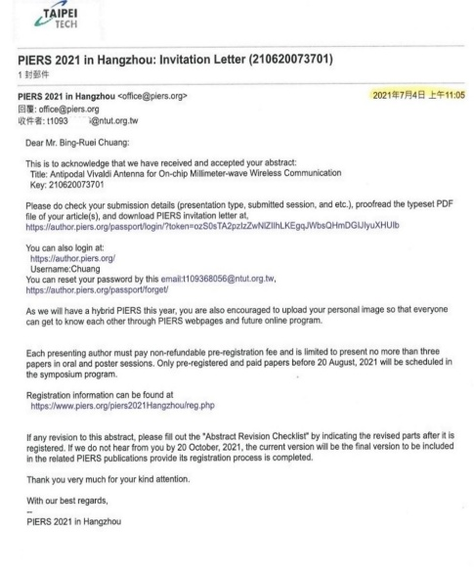 | 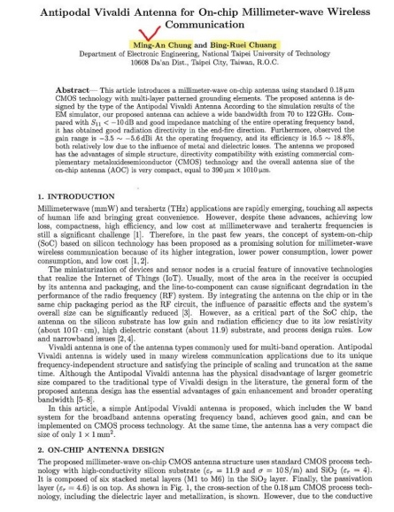 |  | □通過 □未通過
★請填寫紅色方框
設計學院 | 互動碩二 | 113AC8001 | 游書寧 Shu-Ning YU | 戴楠青 Nan-Ching TAI | (範例) 2 |  |  |  |  |  |  |  |  | (國內競賽)優等、續優、銀獎、銅獎 | 永慶房屋雇主品牌招募廣告設計獎 | 4 | 0.25 | 0.06 | 2025-06-28 | 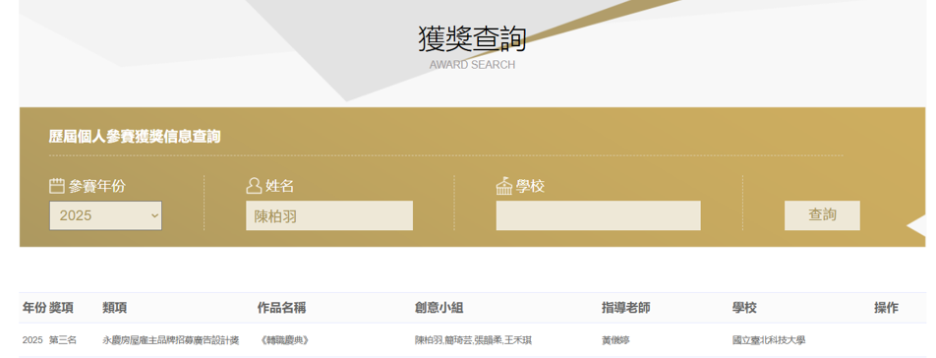 | 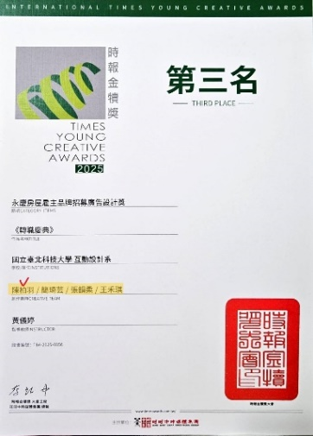 |  | □通過 □未通過

碩二、碩三
表3
國立臺北科技大學115學年度優秀本國研究生研究成果獎勵審查-碩士二、三年級學生論文期刊、專利競賽得獎一覽表及加權試算表 115.08
 |  |  |  |  |  |  |  |  |  |  |  |  |  |  |  |  |  |  | 指導教授簽名__________________ |  | 系（所）核章__________________
申請人 |  |  |  |  | 序號 | 論文期刊 |  |  |  |  |  |  |  | 專利競賽得獎 |  |  |  |  | 論文或期刊接受時間 （OOOO/OO/OO） （請勿填寫發表日期） 專利競賽獲獎時間 （OOOO/OO/OO） | 論文或期刊接受時間之佐證資料 （論文或Email之jpg檔） （請於佐證資料上以螢光筆標記「接受時間」） 國內外專利、全國性或國際性競賽得獎證明之佐證資料 | 作者序及作者數之佐證資料（jpg檔） （請於佐證資料上螢光筆標記「學生、指導教授（v打勾）」） | 初審加總 權重總計 | 系（所） 初審結果
學院別 | 班級 | 學號 | 學生中文姓名及英文姓名 | 指導教授 中文姓名及 英文姓名 |  | 論文發表方式 (請下拉選單選取) | 論文題目 | 作者序 (扣除指導教授) | 作者數 (扣除指導教授) | 總點數 | 作者序點數 | 作者數點數 | 加總權重 (總點數*作者序點數/ 作者數點數) | 得獎類型 (請下拉選單選取) | 專利/競賽名稱 | 作者總數 | 總點數 | 加總權重 （總點數/ 作者總數）
 |  |  |  |  | 1 | 國際學術期刊論文 |  |  |  | 1 |  |  | 0.00 |  |  |  |  | 0.00 |  |  |  | 0.00 | □通過 □未通過
 |  |  |  |  | 2 |  |  |  |  |  |  |  | 0.00 |  |  |  |  | 0.00 |  |  |  |  | □通過 □未通過
 |  |  |  |  | 3 |  |  |  |  |  |  |  | 0.00 |  |  |  |  | 0.00 |  |  |  |  | □通過 □未通過
 |  |  |  |  | 4 |  |  |  |  |  |  |  | 0.00 |  |  |  |  | 0.00 |  |  |  |  | □通過 □未通過
 |  |  |  |  | 5 |  |  |  |  |  |  |  | 0.00 |  |  |  |  | 0.00 |  |  |  |  | □通過 □未通過
 |  |  |  |  | 6 |  |  |  |  |  |  |  | 0.00 |  |  |  |  | 0.00 |  |  |  |  | □通過 □未通過
 |  |  |  |  | 7 |  |  |  |  |  |  |  | 0.00 |  |  |  |  | 0.00 |  |  |  |  | □通過 □未通過
 |  |  |  |  | 8 |  |  |  |  |  |  |  | 0.00 |  |  |  |  | 0.00 |  |  |  |  | □通過 □未通過
 |  |  |  |  | 9 |  |  |  |  |  |  |  | 0.00 |  |  |  |  | 0.00 |  |  |  |  | □通過 □未通過
 |  |  |  |  | 10 |  |  |  |  |  |  |  | 0.00 |  |  |  |  | 0.00 |  |  |  |  | □通過 □未通過
 |  |  |  |  | 11 |  |  |  |  |  |  |  | 0.00 |  |  |  |  | 0.00 |  |  |  |  | □通過 □未通過
 |  |  |  |  | 12 |  |  |  |  |  |  |  | 0.00 |  |  |  |  | 0.00 |  |  |  |  | □通過 □未通過
 |  |  |  |  | 13 |  |  |  |  |  |  |  | 0.00 |  |  |  |  | 0.00 |  |  |  |  | □通過 □未通過
 |  |  |  |  | 14 |  |  |  |  |  |  |  | 0.00 |  |  |  |  | 0.00 |  |  |  |  | □通過 □未通過
 |  |  |  |  | 15 |  |  |  |  |  |  |  | 0.00 |  |  |  |  | 0.00 |  |  |  |  | □通過 □未通過

